对账发票申请
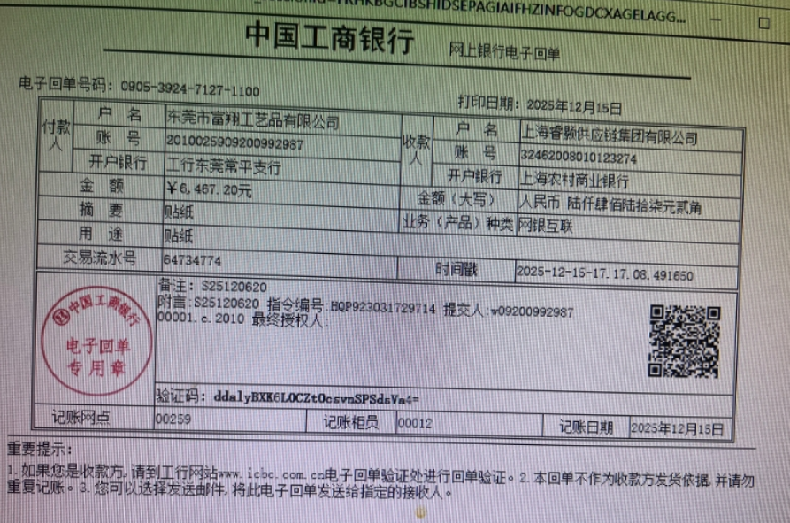
东莞富翔对账单-Recall
客户 | 下单时间 | 客户联系人 | 单据编号 | 客户PO号 | 睿颢合同号 | 客户款号 | 使用于 | 品名 | 数量(pcs) | 单价(RMB) | 金额(RMB) | 备注1 | 备注2
东莞富翔 | 2025-12-08 | Jade Jiang | S25120620 | 18289-04 | RDGFQZH047 工厂：东莞富翔 | 8365/043/700/99 |  | 14标RFID贴纸45*35mm可移 ZHRFS24013 | 1008 | 0.43 | 433.44
 |  |  |  | 18384-04 |  | 6178/452/700/99 |  | 14标RFID贴纸45*35mm可移 ZHRFS24013 | 1002 | 0.43 | 430.86
 |  |  |  | 18385-04 |  | 6179/452/700/99 |  | 14标RFID贴纸45*35mm可移 ZHRFS24013 | 500 | 0.43 | 215.00
 |  |  |  | 18485-04 |  | 7169/452/700/99 |  | 14标RFID贴纸45*35mm可移 ZHRFS24013 | 2000 | 0.43 | 860.00
 |  |  |  | 18486-04 |  | 7167/099/700/99 |  | 14标RFID贴纸45*35mm可移 ZHRFS24013 | 1008 | 0.43 | 433.44
 |  |  |  | 19358-04 | RDGFQZH047 工厂：东莞富翔 | 6178/452/700/99 |  | 14标RFID贴纸45*35mm可移 ZHRFS24013 | 1002 | 0.43 | 430.86
 |  |  |  | 19359-04 |  | 6179/452/700/99 |  | 14标RFID贴纸45*35mm可移 ZHRFS24013 | 500 | 0.43 | 215.00
 |  |  |  | 19356-04 |  | 7169/452/700/99 |  | 14标RFID贴纸45*35mm可移 ZHRFS24013 | 2000 | 0.43 | 860.00
 |  |  |  | 19354-04 |  | 7167/099/700/99 |  | 14标RFID贴纸45*35mm可移 ZHRFS24013 | 1008 | 0.43 | 433.44
 |  |  |  | 19633-04 |  | 8365/043/700/99 |  | 14标RFID贴纸45*35mm可移 ZHRFS24013 | 2002 | 0.43 | 860.86
 |  |  |  | 19955-04 | RDGFQZH047 工厂：东莞富翔 | 7167/099/700/99 |  | 14标RFID贴纸45*35mm可移 ZHRFS24013 | 1008 | 0.43 | 433.44
 |  |  |  | 19781-04 |  | 9289/049/052/99 |  | 14标RFID贴纸45*35mm可移 ZHRFS24013 | 2002 | 0.43 | 860.86
TOTAL |  |  |  |  |  |  |  |  | 15040 |  | 6467.2000

发票通知单
编号 （发票张数） | 申请日期 | 客户 | 开票抬头 （请填写全名） | 货物或应 税劳名称（比如吊粒，吊牌等，大致写一下就可以） | 规格型号 （如果不需要注明的请写“无”） | 单位 | 数量 | 金额 （一张发票的总金额） | 备注3
1 |  | 东莞富翔 | 东莞市富翔工艺品有限公司 | 吊牌、吊粒、贴纸 | 无 | pcs | 15040 | ￥6,467.20

